2018_data
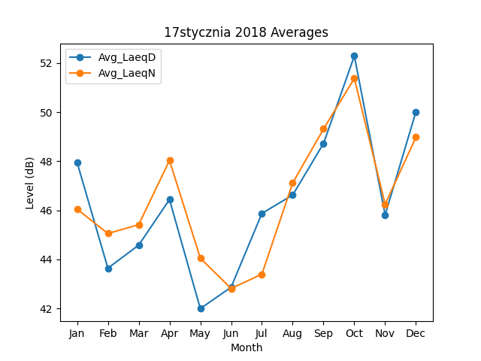
Month | Avg_LaeqD | Avg_LaeqN
1 | 47.953410087 | 46.049109934
2 | 43.639477224 | 45.052203012
3 | 44.578455912 | 45.413700428
4 | 46.437624118 | 48.031605733
5 | 41.990445919 | 44.049497498
6 | 42.86485834 | 42.811726414
7 | 45.872407726 | 43.396342958
8 | 46.623504606 | 47.116975234
9 | 48.723570245 | 49.312313449
10 | 52.287833286 | 51.374371224
11 | 45.808910132 | 46.245127875
12 | 50.01656377 | 48.976431668

